Tabelle1
Berechnungstool für eine max. Schachthöhe von 200 Meter

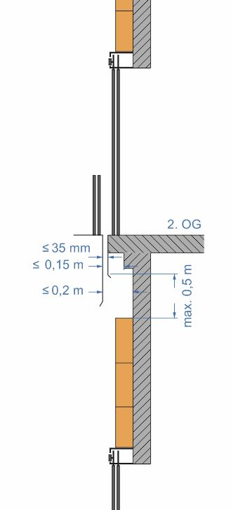
Schachthöhe (m) | 15.00 |  | Hartschaumplatten
Tür- od. Schachtbreite (m) | 0.90 |  | Abmessungen
Brutto-Schachtfläche (qm) | 13.50 |  | Plattenbreite (m) |  | 1.250
Anzahl der Türen | 3 |  | Plattenhöhe (m) |  | 0.600
Türhöhe (m) + 0,65 m | 2.75 |  | Plattenstärke (mm) |  | 60 oder 100
Türflächen (qm) | 7.43
Netto-Schachthöhe (m) | 6.75 |  | Min. notwendige Plattenstärken insg.
Netto-Schachtfläche (qm) | 6.07
Abstand zwischen der inneren Schachtwand und der Schwelle | 170 | Ausschließlich Platten mit 60 mm verwenden! | 20
Mindestanzahl der Hartschaumplatten (60 mm) | 12 |  | Anzahl Kleberkartuschen |  | 1 (0,61)
Mindestanzahl der Hartschaumplatten (100 mm) | 0 |  | Anzahl Hartschaumplattenhalter |  | 35 (46)
Packungsinhalt 60 mm | 7 |  | Effektiv: | 14 | Platten
Anzahl Packungen | 1.71 |  |  | 2 | Packungen
Packungsinhalt 100 mm | 4 |  | Effektiv: | 0 | Platten
Anzahl Packungen | 0.00 |  |  | 0 | Packungen

Plattenreihen | 12
Anzahl Platten pro Reihe | 1
 | (0,72)

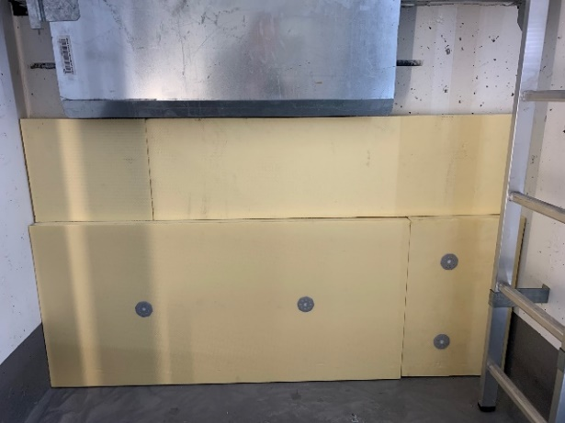
 |  |  | Anordnung Hartschaumplattenhalter

 |  |  | Anzahl Standard | Anzahl Klammerwert

